NASLOVNICA
 | INVESTITOR: | OPĆINA BRINJE
 |  | TRG ADMIRALA JANKA VUKOVIĆA PODKAPELSKOG 6
 |  | 53260 | BRINJE
 |  | OIB: 37242293454

OBNOVA FASADE NA DIJELU ZGRADE DOMA ZDRAVLJA I OPĆINE BRINJE

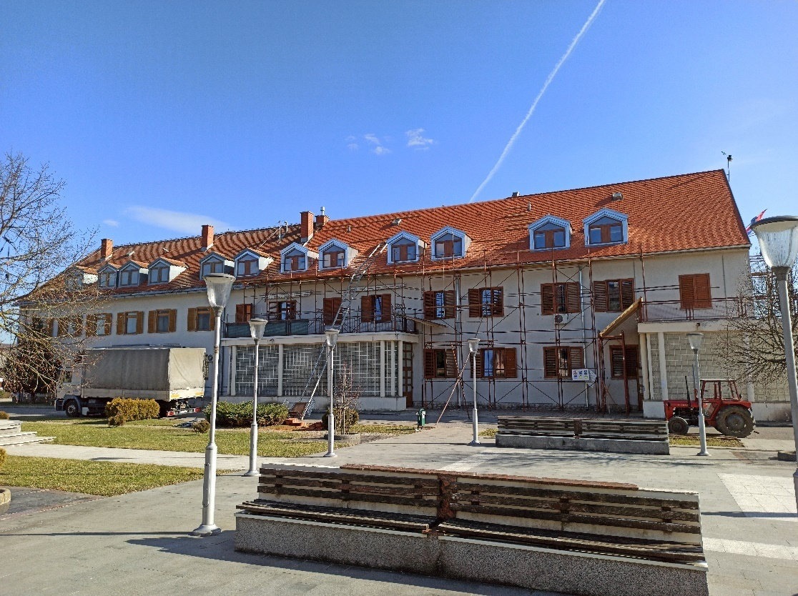

 |  |  | IZRADIO: | GEO-RAD d.o.o.
 |  |  |  | JELENJE 155
 |  |  |  | 51218 DRAŽICE
 |  |  |  | OIB:818811379964

 |  |  | Po ovl. mag.ing.aedif. Tonka Radetić Maglica

